Portada
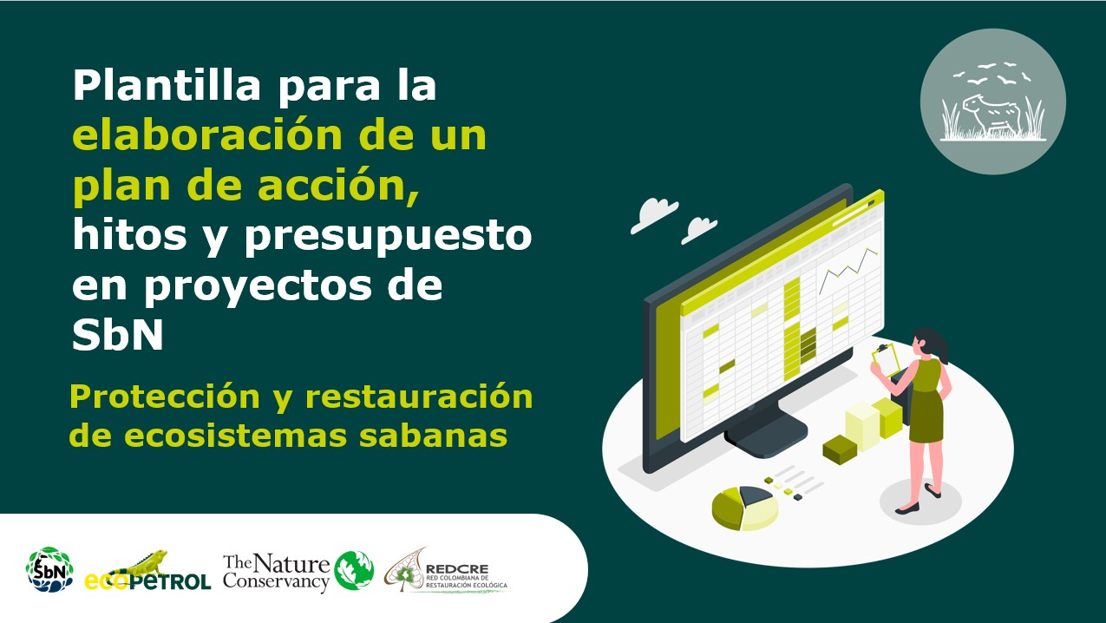

Plan de acción
Plan de acción, hitos y presupuesto |  |  |  |  |  |  |  |  | Regresar instructivo

Fase | Etapa | Actividades | Hitos | Fecha de entrega | Temporalidad | Responsables | Fecha de entrega | Presupuesto
Preoperativa | Preparación | Caracterización y análisis del territorio | Fecha de inicio del proyecto de SbN | 2022-02-25 | Corto plazo | Responsables!A1 | 2022-02-25 |  $Preoperativa'!A1
 |  | Descripción de conflictos, tensiones y desafíos | Área caracterizada (ha) / Área a caracterizar (meta) | 2022-02-25 |  |  | 2022-02-25
 |  | Revisión de la normativa legal |  | 2022-02-25 |  |  | 2022-02-25
 |  | Identificación y descripción de actores |  | 2022-02-25 |  |  | 2022-02-25
 |  | Identificación de fuentes y esquemas de financiación |  | 2022-02-25 |  |  | 2022-02-25
 | Formulación | Delimitación del área | Área por cobertura evaluada / Áreas por cobertura planteadas en la meta | 2022-02-25 |  |  | 2022-02-25
 |  | Definir mecanismos de participación comunitaria |  | 2022-03-25 |  |  | 2022-03-25
 |  | Definición de objetivos y metas |  | 2022-03-25 |  |  | 2022-03-25
 |  | Valoración de beneficios |  | 2022-03-25 |  |  | 2022-03-25
 |  | Identificación de alternativas |  | 2022-03-25 |  |  | 2022-03-25
 | Planificación | Análisis de riesgos | Alternativas evaluadas / Alternativas con menor riesgo | 2022-04-25 |  |  | 2022-04-25
 |  | Selección de equipo técnico | Diseños especializados / Diseños planteados en las metas | 2022-04-25 |  |  | 2022-04-25
 |  | Construcción de diseños o planos |  | 2022-04-25 |  |  | 2022-04-25
 |  | Definición del protocolo de monitoreo | Definición de variables o indicadores | 2022-04-25 |  |  | 2022-04-25
 |  | Proyección de actividades y definición de costos, responsables y plan de costos | Comprobaciones presupuestarias: ¿el dinero es suficiente? | 2022-04-25 |  |  | 2022-04-25
Operativa | Implementación | Firma de acuerdos | Áreas implementadas / Áreas a implementar | 2022-05-25 | Mediano plazo |  | 2022-05-25 | $Operativo'!A1
 |  | Ejecución de labores y actividades programadas en las fases preoperativas, operativas y de mantenimiento |  | 2022-06-25 |  |  | 2022-06-25
 |  | Realización de actividades de monitoreo |  | 2022-07-25 |  |  | 2022-07-25
 |  | Ejecución de actividades de inspección, control y manejo de arreglos, estrategias o intervenciones que integran la protección y restauración de ecosistemas de sabanas. | Revisión o aportación externa | 2022-08-25 |  |  | 2022-08-25
Mantenimiento y monitoreo |  |  |  | 2022-09-25 | Largo plazo |  | 2022-09-25 | $Mantenimiento'!A1
Evaluación | Seguimiento y aprendizajes | Análisis de los avances en el cumplimiento de los objetivos y metas establecidas | Análisis del cumplimiento de objetivos | 2022-10-25 |  |  | 2022-10-25 | $S&E'!A1
 |  | Identificación de ajustes | Fecha de finalización del proyecto de SbN | 2022-12-25 |  |  | 2022-12-25

Temporalidad
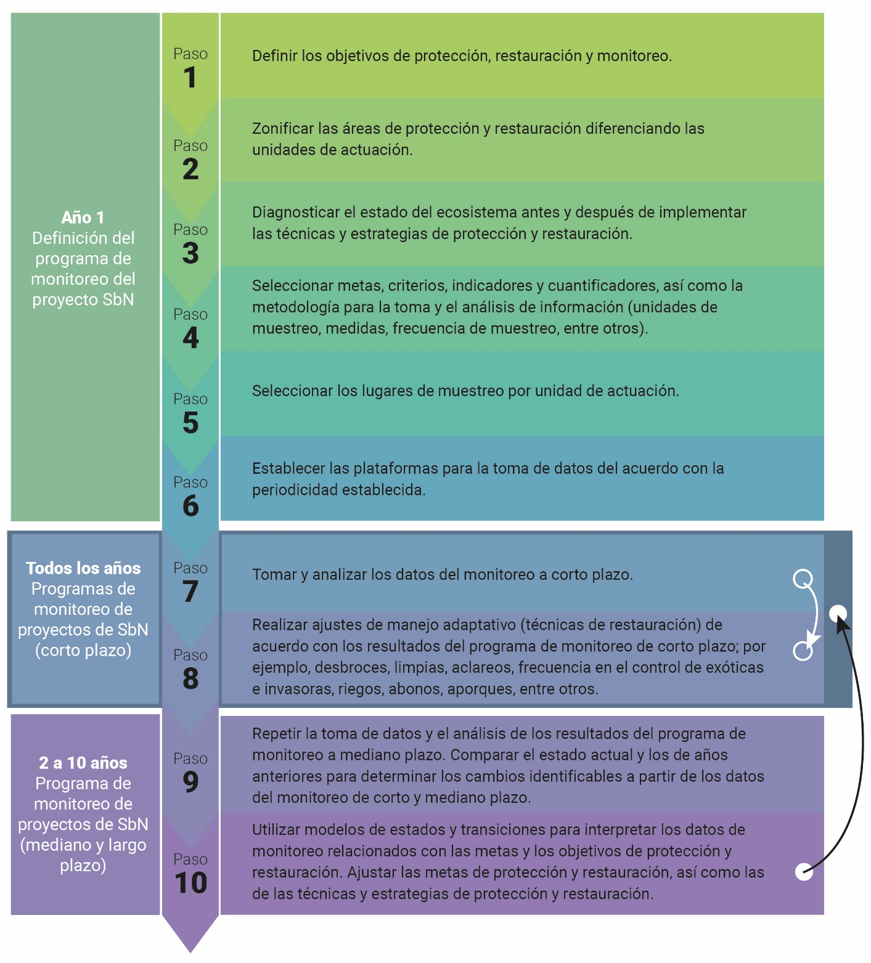

Plazo | Años
Corto | 0-1
Mediano | 2
Largo | 2022-10-03

Fuente: | Aguilar Garavito et al, 2015.

Regresar a instructivo

